planning 2

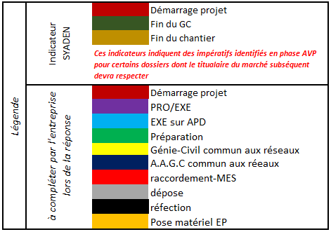

 |  |  |  |  |  |  |  |  |  |  |  |  |  |  |  |  |  |  |  | S43 & 44 peyriach faire rue école

 | Planning MS3L1 |  |  |  |  |  |  |  |  |  |  |  | juin |  | juillet |  |  |  | août |  |  |  | septembre |  |  |  |  | octobre |  |  |  | novembre |  |  |  |  | décembre |  |  |  |  | janvier |  |  |  | février |  |  |  | mars |  |  |  | avril |  |  |  |  | mai |  |  |  | juin |  |  |  | juillet |  |  |  | août |  |  |  | septembre |  |  |  |  | octobre |  |  |  | novembre |  |  |  |  | décembre
Priorité | N° Affaire | Commune | Intitulé affaire | Prestation | Tranche | IPCE | Coordination EP (GC + cablâge) | Coordination EP avec matériel (MOA SYADEN) | Coordination EP avec matériel (MOA collectivité) | Coordination (s) tiers | Observations SYADEN | Commentaires du candidat | S26 | S27 | S28 | S29 | S30 | S31 | S32 | S33 | S34 | S35 | S36 | S37 | S38 | S39 | S40 | S41 | S42 | S43 | S44 | S45 | S46 | S47 | S48 | S49 | S50 | S51 | S52 | S1 | S2 | S3 | S4 | S5 | S6 | S7 | S8 | S9 | S10 | S11 | S12 | S13 | S14 | S15 | S16 | S17 | S18 | S19 | S20 | S21 | S22 | S23 | S24 | S25 | S26 | S27 | S28 | S29 | S30 | S31 | S32 | S33 | S34 | S35 | S36 | S37 | S38 | S39 | S40 | S41 | S42 | S43 | S44 | S45 | S46 | S47 | S48 | S49 | S50 | S51 | S52 | S53
1 | 22CAMN062 | PEYRIAC-MINERVOIS | Effacement BT [Fils nus] rue des Ecoles sur poste CCOP | Travaux | Ferme | A | oui | non | oui 22CAMN063 | rénovation voirie | RAS
1 | 20LGPM039 | LAURABUC | Renforcement BT centre Village sur postes LAURABUC et NORD | Travaux | Ferme | A | oui | non | non |  | Manque 4 conventions (1 RAS + 3 coffrets)
1 | 21LXPC022 | LAURAGUEL | Renforcement BT (AU REFLE) chemin de la Garenne par création poste LA GARENNE | EXE / Travaux | Ferme | Sans coordination | oui | non | non |  | RAS
2 | 19CAMN073 | LES MARTYS | Effacement BT rue des Batignes sur poste SALVIS | Travaux | Ferme | A | oui | non | oui 17CAMN120 |  | Manque 1 convention
2 | 21LGPM006 | VILLESPY | Renforcement BT (CU TALLET) lieu dit Le Moulin sur poste LES PERIES 1 | EXE / Travaux | Ferme | Sans coordination | non | non | non |  | RAS
3 | 22LGPM016 | MONTFERRAND | Renforcment BT (racc BONNET) Moulin à Vent sur poste ST LAURENT | EXE / Travaux | Optionnelle | Sans coordination | non | non | non |  | - ERAS HTA - D1 : Trancheuse sous RD - D1 à D2 : Trancheuse en terrain vierge

